상품제안서
샌디스크 Z73 USB 3.0 메모리 | 상품코드: S00880

 |  |  |  |  |  |  | 02-713-8555 | www.synergygift.co.kr
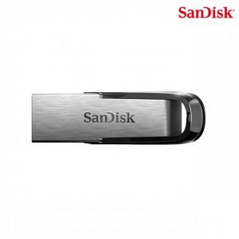

【상세/제작정보】 | 내구성이 좋고 날렵한 금속 케이스 메모리

【인쇄/포장옵션】 | 레이저 / 포장지포장

【공급단가】 | 수량 | 100~ | 300~ | 1,000~ | 3,000~ | 5,000~
*VAT별도 | 16G | 11,470원 | 11,200원 | 10,740원 | 10,460원 | 10,190원
 | 32G | 16,360원 | 15,970원 | 15,310원 | 14,920원 | 14,530원
 | 64G | 21,250원 | 20,740원 | 19,890원 | 19,380원 | 18,870원
 | 128G | 32,840원 | 32,050원 | 30,730원 | 29,950원 | 29,160원

【상품 URL】 | https://www.synergygift.co.kr:443/src/goods_detail.php?gdno=14358

